Página1
 | Níveis de Teste de Software

Identificador

CA004

Versão do Codigo

Versão 0.3

Teste de Aceite

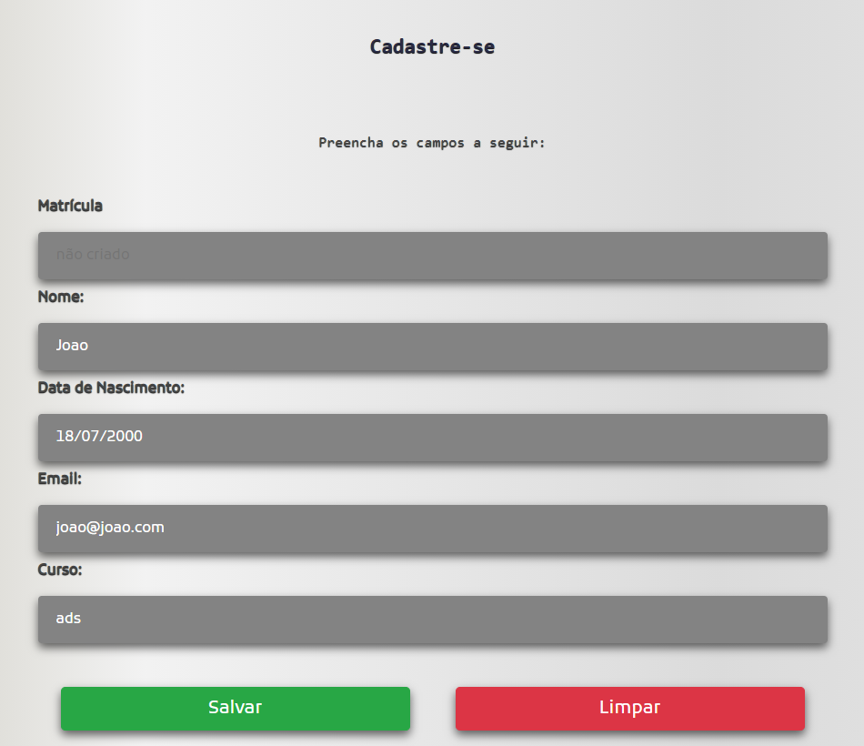 Demonstração do cadastro de aluno

 |  |  |  |  | O sistema já conta com um front end e back end ja prontos, porem não estão se comunicando perfeitamente,o que leva o sistema a ser reprovado no teste de aceitação.

Teste de Sistema

Exemplo de tamanho da lista do CSV(local aonde esta sendo gravado os dados

 | Tipo de entrada | Valido | Invalido
 | Tamanho da lista CSV | T >= 0 (1) | T < 0 (2)
 | É aluno ou funcionario | Aluno(3) Funcionario (4)

 | Teste | Classes | Tamanho | Tipo de pessoa | Resultado
 | 1 | 1.3 | 1 | Aluno | Ok
 | 2 | 1.4 | 2 | Funcionario | Ok
 | 3 | 2 | -4 | Aluno | Fault
 | 4 | 2 | -1 | Funcionario | Fault

 | Exemplo com a nota dos alunos

 | Tipo de entrada | Válido |  | Inválido
 | Entrada de dados | N1 >= 0 (1) | N1 <= 100 (2) | N1 < 0 (3) | N1 > 10 (4)
 |  | N2 >= 0 (5) | N2 <=100 (6) | N2 < 0 (7) | N2 > 10 (8)
 |  | Frequência >= 0 (10) | Frequência =<80 (11) | Frequência < 0 (12) | Frequência > 80 (13)

 | Teste | Classes | N1 | N2 | Frequência | Resultados
 | 1 | 1;5;10 | 1,000,000.00 | 0.01 | 1 | ok
 | 2 | 2;6;11 | 100 | 0.1 | 75 | ok
 | 3 | 3 | -4 | -4 | 2 | fault
 | 4 | 4 | 10,000,000.00 | 10,000,000.00 | 80 | fault
 | 5 | 7 | 0.1 | -3 | 80 | ok
 | 6 | 8 | 1,000,000.00 | 1,000,000.00 | 60 | fault
 | 7 | 12 | 80 | 80 | -4 | ok
 | 8 | 13 | 80 | 80 | 200 | ok

Teste de Integração

 |  |  |  | 1 {1,2,4,5}

 |  |  |  | CaminhoParaAlunos |  | Qualquer valor diferente de "listaDeAlunos.csv"

 |  |  |  | bw |  | Qualquer valor diferente do indicado dentro dos parenteses

 |  |  |  | e |  | Sim

 |  |  |  | Entrar com os dados do aluno e salvar no CSV (front end ainda não esta conseguindo se conectar com o back end)

C = A - N + 2; C = 6 - 6 + 2 C = 2

Teste Unitário/Componente

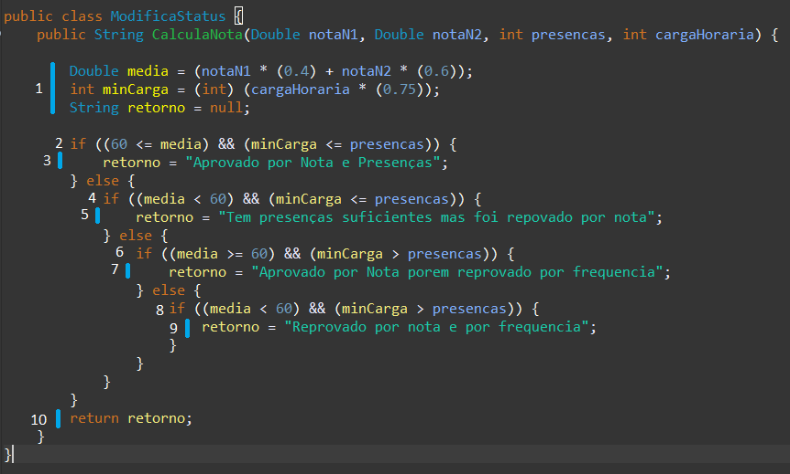

 |  |  |  |  |  |  | C = A - N + 2; C = 12 - 10 + 2 C = 4

1 { 1, 2, 4, 6, 8, 10 } |  | notaN1 | 90 |  | 2 { 1, 2, 3, 10 } |  | notaN1 | 40
 |  | notaN2 | 90 |  |  |  | notaN2 | 30
 |  | presenças | 75 |  |  |  | presenças | 75
 |  | cargaHoraria | 80 |  |  |  | cargaHoraria | 80

3 { 1, 2, 4, 5, 10 } |  | notaN1 | 90 |  | 4 { 1, 2, 4, 6, 7, 10 } |  | notaN1 | 20
 |  | notaN2 | 90 |  |  |  | notaN2 | 30
 |  | presenças | 30 |  |  |  | presenças | 30
 |  | cargaHoraria | 80 |  |  |  | cargaHoraria | 80

